protocol_0
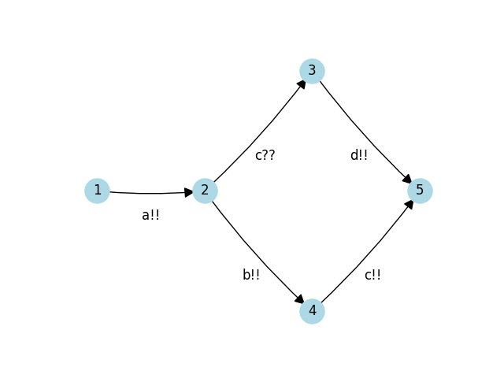
 | כמה עברו | כמה יצאו | כמה נשארו
1 | inf | a-sum | inf
2 | a-sum | b-sum | Z_2 =
 |  | (a-sum - b-sum)_t_c | a-sum - b-sum - (a-sum - b-sum)_t_c
3 | (a-sum - b-sum)_t_c | d-sum | (a-sum - b-sum)_t_c - d-sum
4 | b-sum | c-sum | b-sum - c-sum

